Foglio1
Faq.2012.2
 |  |  | SCHEDA DI CALCOLO PREVENTIVAZIONE
 |  |  | IMPIANTI DI RISCALDAMENTO / RAFFRESCAMENTO
 |  |  | nel residenziale con fotovoltaico
 | Edificio progett. | Classe | C |  | radiante ai piani e solare termico
 | Dispersione termica Riscal / Raff. | Wh/m2 | 70 | 47
 | piani edificio | N° | 2
 | superficie piano seminterrato | m2 | 0
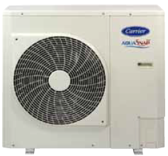
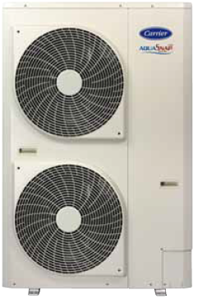
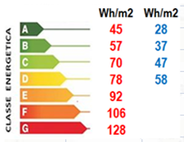
 | superficie piano terra | m2 | 45
 | superficie piano primo | m2 | 45 |  |  | P.C. AERMEC
 | superficie complessiva | m2 | 90
 | altezza al piano | m | 2.7
 | cubatura complessiva | m3 | 243
 | dispersione termica | Wh | 6300 | 11421
 | Unità edificabili | n° | 1 |  | Prop(*).
 | Potenza termica richiesta complessiva | kW | 6.30 | 4.23 | 7.4

 |  |  |  | (*) potenzialità termica
 | IL RADIANTE AI PIANI
P.-1 | Sviluppo tubazione (16x2) | m | 0
 | Contenuto acqua nella distrb, | Litri | 0.0
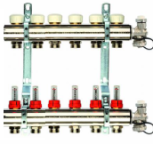
 | Collettore vie di distribuzione | N° | 0
 | Portata collettore | L/h | 0
 | Diametro collettore | Di mm | 0.0 |  |  |  |  |  | collettori
P.T. | Sviluppo tubazione (16x2) | m | 450
 | Contenuto acqua nella distrb, | Litri | 49.5
 | Collettore vie di distribuzione | N° | 6
 | Portata collettore | L/h | 542
 | Diametro collettore | Di mm | 16.5 | 1"
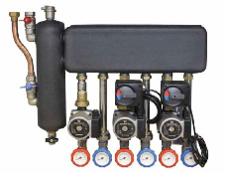
P.1° | Sviluppo tubazione (16x2) | m | 450
 | Contenuto acqua nella distrb, | Littri | 49.5
 | Collettore vie di distribuzione | N° | 6 |  |  |  |  |  | GRUPPI DI RILANCIO
 | Portata collettore | L/h | 542
 | Diametro collettore | Di mm | 16.5 | 1"
 | Portata coplesiva | L/h | 1084
 | Diametro collettore di centarle | Di mm | 23.4 | 1"
 | Contenuto acqua impianto | Litri | 114
 | P.C. richiesta contenuto acqua imp. | Litri | 111
 | Integrazione serbatoio inerziale | Litri | -2.8 | 30
 | (*) se l'integrazione di dimostra negativa inserire comunque un minimo di serbatoio inerziale


 | Produzione acqua calda sanitaria
 | Utenze per appartamento valore med | N° | 3
 | Bagni | N° | 1 |  |  |  | BOILER CON
 | Servizi con cucina | N° | 1 |  |  |  | POMPA DI CALORE
 | Quantità di acqua richiesta giornaliera | L/g | 199 |  |  |  | INTEGRATA
 | Potenzialità termica giornaliera | Wh/g | 6925 |  |  |  |  | Boiler con pompa di calore intergata |  | resist elet.
 | Bollitore cn P.C. integrata | Marca | Aermec |  |  |  | Marca | capacità | P.C. kW | kW
 | Boiler | L | 268 |  |  |  | Aermec | 268 | 0.7 | 1.5
 | Vaso d'espansione | L | 11 | 12 |  |  | Cordivari | 264 | 0.8 | 1.5
 |  |  |  |  |  |  | Rossato | 208 | 0.49 | 2.0
 | Bollitore con P.C. integrata | marca | Aermec
 | Capacità | Litri | 268
 | Potenzza elettrica P.C.+Rest. Elet.. | kW | 2.2

 | Potenzialità elettrica installata
 | P.C | kW | 1 | 2.3
 | Boiler con P.C. ( e resistenza elettr.) | kW | 1 | 2.2
 | Gruppi di rilancio : pompa | N° | 2 | 0.14
 | VMC centralizzata | N°
 | Deumidificatore | N° | 2 | 0.92
 | VMC decentraizzata | N° | 4 | 0.008
 |  |  | Totale | 5.6

